Grafico 1
Barrio | Año 2016
Palermo | 750
Liniers | 550
Saavedra | 620
Boca | 920
Caballito | 700
Bernal | 250
Lanus | 380

Grafico 2
Provincia | Año 2014 | Año 2015 | Año 2016
San Luis | 870 | 750 | 980
Catamarca | 487 | 550 | 680
Neuquen | 874 | 620 | 564
Misiones | 900 | 920 | 688
La pampa | 652 | 700 | 899
COMPARATIVO PRODUCCION AGRICOLA

Grafico 3
Exportaciones en miles U$S
 | America | Europa | Asia | Africa
Granos | 201 | 800 | 550 | 870
Textil | 289 | 900 | 535 | 487
Autos | 720 | 1000 | 648 | 874
Frutas | 435 | 1100 | 590 | 900
TOTALES | 1,645 | 3,800 | 2,323 | 3,131
EXPORTACIONES CONTINENTALES

Ejer 01
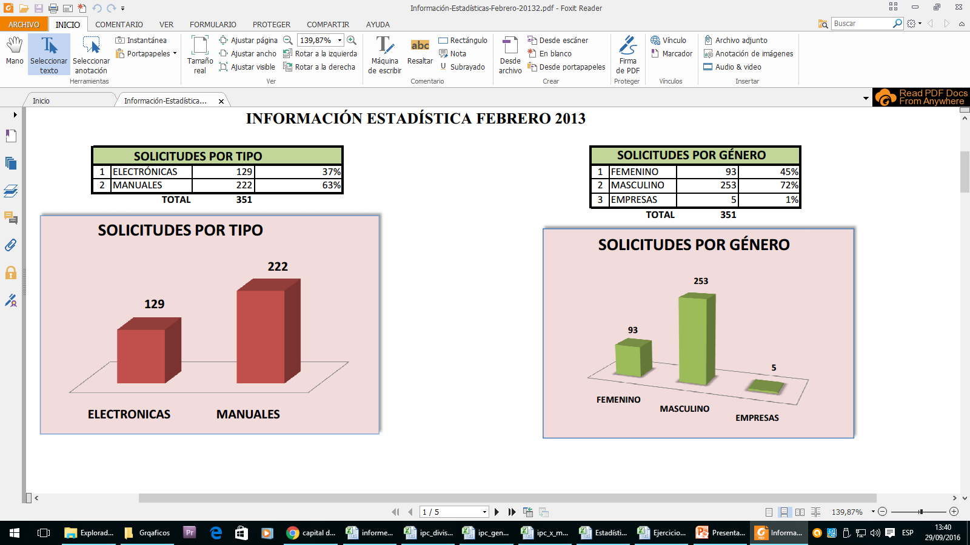
 |  | INFORMACION ESTADISTIVA FEBRERO 2013

SOLICITUDES POR TIPO |  |  |  | SOLICITUDES POR GENERO
1 | ELECTRONICAS | 129 | 37% | 1 | FEMENINO | 93 | 45%
2 | MANUALES | 222 | 63% | 2 | MASCULINO | 253 | 72%
 | TOTAL | 351 |  | 3 | EMPRESAS | 5 | 1%
 |  |  |  |  | TOTALES | 351
SOLICITUDES POR GENERO

Ejer 02
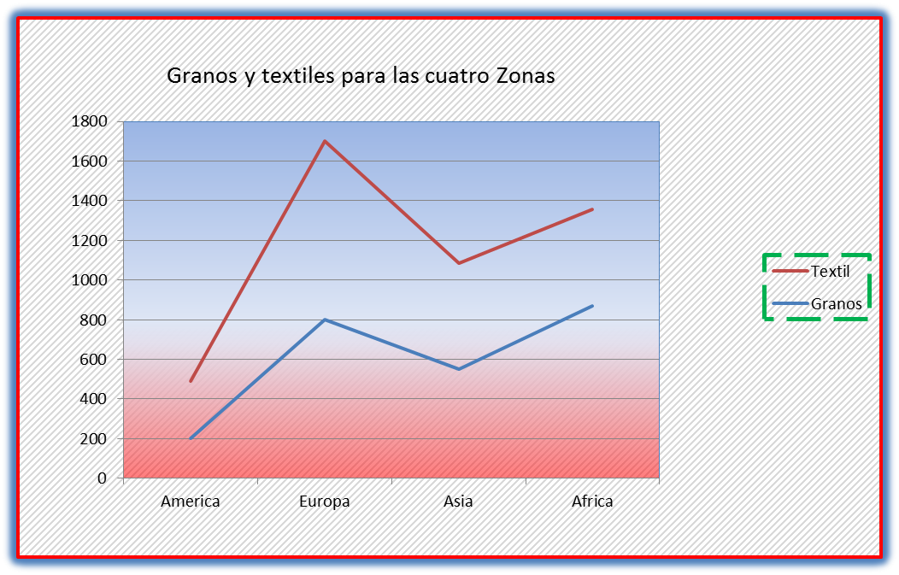
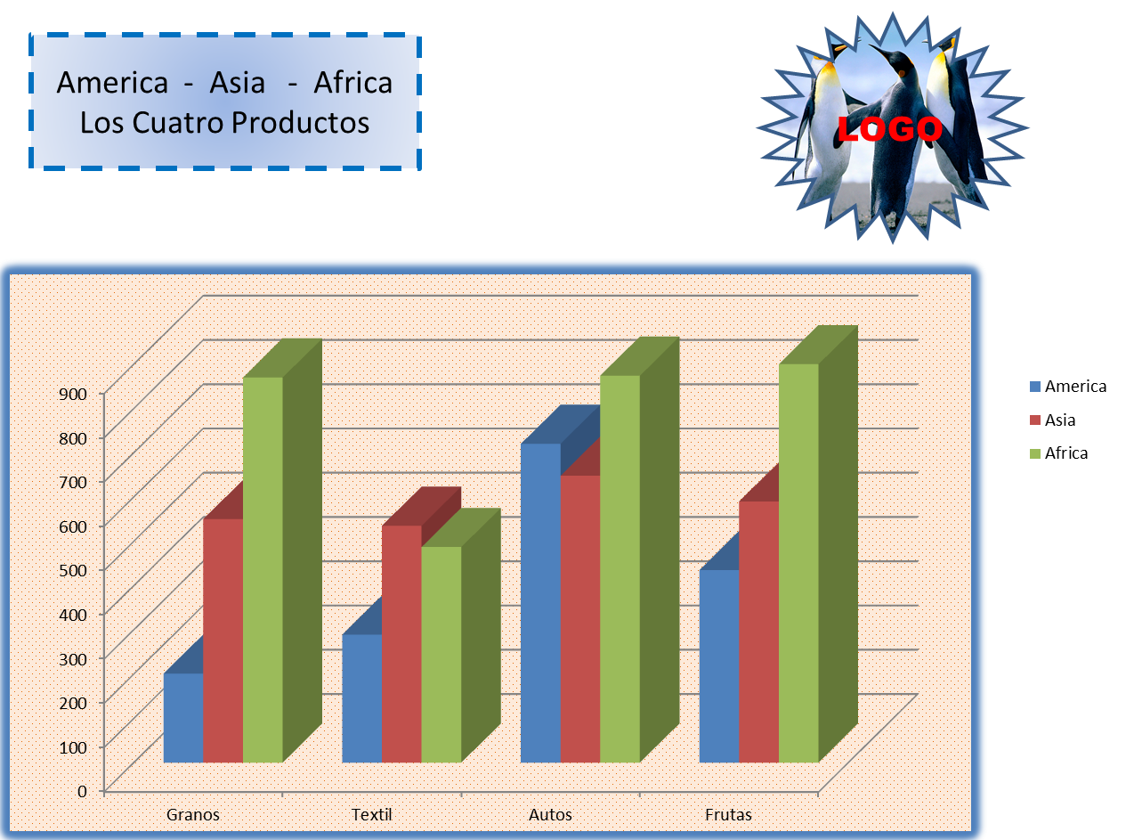
Granos y textiles para las cuatro Zonas
Exportaciones en miles U$S
 | America | Europa | Asia | Africa
Granos | 201 | 800 | 550 | 870
Textil | 289 | 900 | 535 | 487
Autos | 720 | 1000 | 648 | 874
Frutas | 435 | 1100 | 590 | 900
 | 1,645 | 3,800 | 2,323 | 3,131

Ejer 03
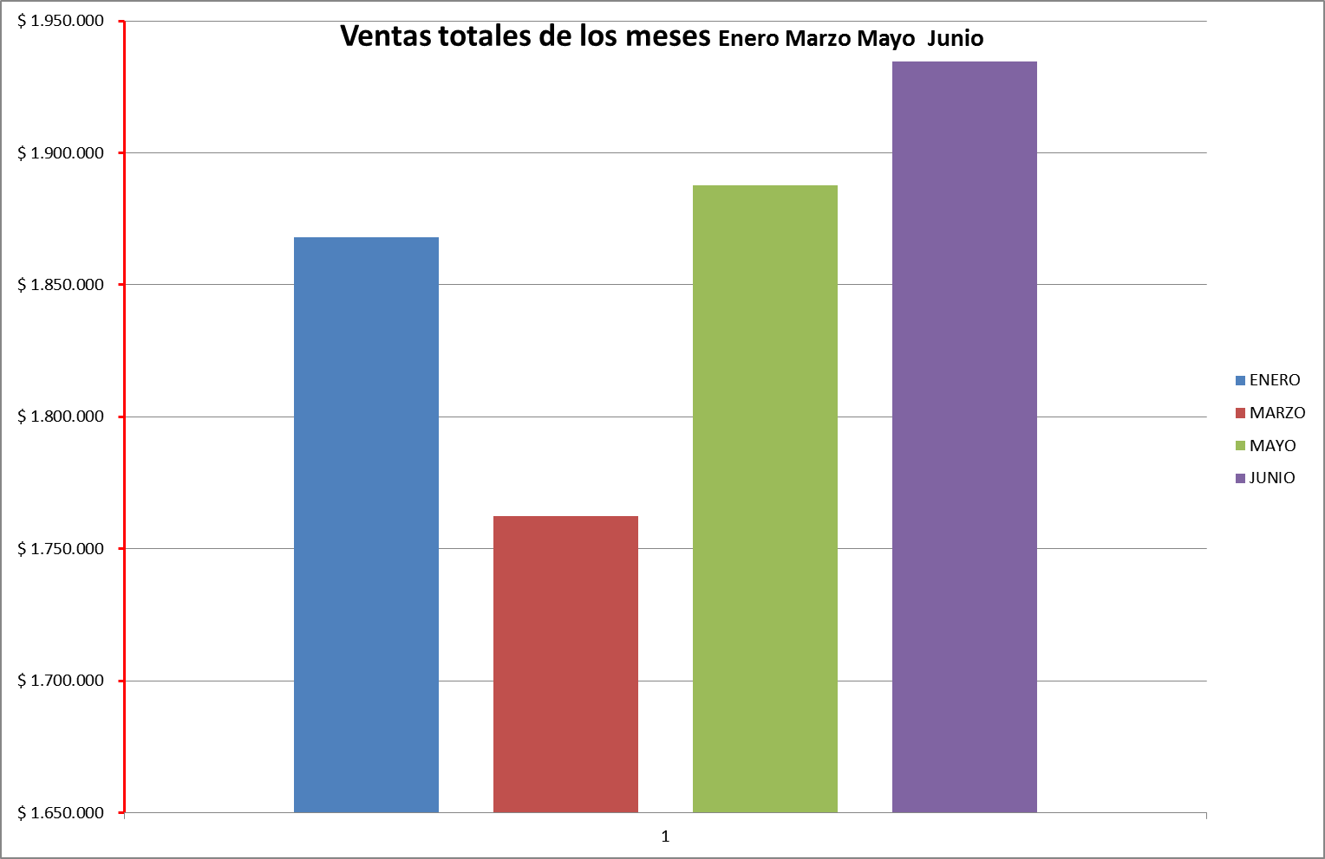
INCREMENTO |  |  | 2% | 13% |  | 2.50%
REDUCCIÓN |  | 7.50% |  |  | 5%

VENDEDORES | ENERO | FEBRERO | MARZO | ABRIL | MAYO | JUNIO
Maria Alejandra Orozco | $ 152,000 | $ 140,600 | $ 137,788 | $ 119,876 | $ 113,882 | $ 111,035
Libiht Yoana Orrego | $ 100,000 | $ 92,500 | $ 90,650 | $ 78,866 | $ 74,922 | $ 73,049
Erika Ruíz Henao | $ 153,000 | $ 141,525 | $ 138,695 | $ 120,664 | $ 114,631 | $ 111,765
Dalbeiro Palacios Palacios | $ 95,000 | $ 87,875 | $ 86,118 | $ 74,922 | $ 71,176 | $ 69,397
Camila Paniagua Taborda | $ 139,000 | $ 128,575 | $ 126,004 | $ 109,623 | $ 104,142 | $ 101,538
Jennifer Pereira Bedoya | $ 50,000 | $ 46,250 | $ 45,325 | $ 39,433 | $ 37,461 | $ 36,525
Yery Piedrahita Betancur | $ 170,000 | $ 157,250 | $ 154,105 | $ 134,071 | $ 127,368 | $ 124,184
Sebastián Gallego Montalvo | $ 120,000 | $ 111,000 | $ 108,780 | $ 94,639 | $ 89,907 | $ 87,659
Carlos Ortiz Villa | $ 146,000 | $ 135,050 | $ 132,349 | $ 115,144 | $ 109,386 | $ 106,652
Yessica Ospina Cuadros | $ 210,000 | $ 194,250 | $ 190,365 | $ 165,618 | $ 157,337 | $ 153,403

VENTAS TOTALES X MES | $ 1,335,000 | $ 1,234,875 | $ 1,210,178 | $ 1,052,854 | $ 1,000,212 | $ 975,206
PROMEDIO VENTAS X MES | $ 133,500 | $ 123,488 | $ 121,018 | $ 105,285 | $ 100,021 | $ 97,521
VENTA MÁXIMA X MES | $ 210,000 | $ 194,250 | $ 190,365 | $ 165,618 | $ 157,337 | $ 153,403
VENTA MÍNIMA X MES | $ 50,000 | $ 46,250 | $ 45,325 | $ 39,433 | $ 37,461 | $ 36,525

Resolver los incrementos o reduccciones con repecto al mes anterior

